Treino

GERENCIADOR DE ESTOQUE
MENU
LANCAMENTOS
RELATORIOS

Menu Gabarito
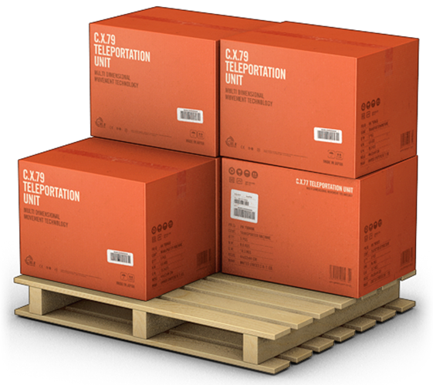
MENU
GERENCIADOR DE ESTOQUES
LANÇAMENTOS
RELATÓRIOS

